Event 앱
북마크 앱

 | - 화면 UI 설계
 |  | bookmark_list.html |  |  | bookmark_detail.html
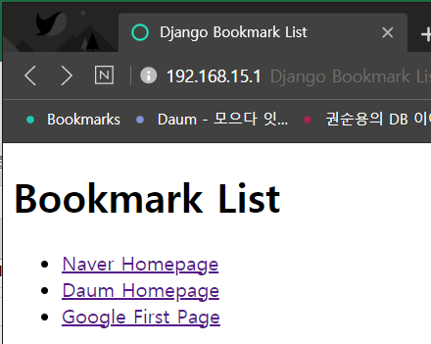
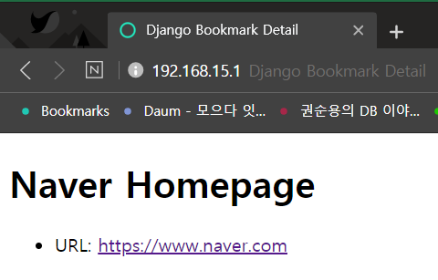

 | - 작업/코딩 순서
 |  | 작업순서 | 관련 명령 및 파일 | 필요한 작업 내용
 |  | 뼈대 만들기 | startproject | mysite 프로젝트 생성
 |  |  | settings.py | 프로젝트 설정 항목 변경
 |  |  | migrate | User/Group 테이블 생성
 |  |  | createsuperuser | 프로젝트 관리자인 슈퍼유저를 만듦
 |  |  | startapp | Event 앱 생성 |  | python manager.py startapp Event
 |  |  | settings.py | Event 앱 등록
 |  | 모델 코딩하기 | models.py | 모델(테이블) 정의
 |  |  | admin.py | Admin 사이트에 모델 등록
 |  |  | makemigrations | 모델의 변경사항 추출 |  | python manager.py makemigrations Event
 |  |  | migrate | 변경사항을 데이터베이스에 반영 |  | python manager.py migrate
 |  | URLconf 코딩하기 | urls.py | URL 정의
 |  | 뷰 코딩하기 | views.py | 뷰 로직 작성
 |  | 템플릿 코딩하기 | templates 디렉토리 | 템플릿 파일 작성
 |  | 그 외 코딩하기 | - | (없음)

